Blad1
2026-08-10 | Indicatieve bruto verkoopprijs (€ ex. btw) / Prix de vente brut indicatif (€ hors TVA)

Tissue | VMZ Manual Cassette 65mm |  |  |  | VMZ Manual ZIP Cassette 85mm |  |  |  |  | VMZ Z-Wave Cassette 85mm |  |  |  | VMZ Z-Wave Cassette 100mm |  |  |  | VMZ Solar Cassette 85mm |  |  |  | VMZ Solar Cassette 100mm |  |  |  | VMZ Electro 230 Cassette 85mm |  |  |  | VMZ Electro 230 Cassette 100mm
 | Height < 210cm |  | Height > 210cm |  | Height < 180cm |  | Height > 180cm |  |  | Width < 120cm |  | Width > 120cm |  | Width < 300cm |  | Width > 300cm |  | Width < 120cm |  | Width > 120cm |  | Width < 300cm |  | Width > 300cm |  | Width < 120cm |  | Width > 120cm |  | Width < 300cm |  | Width > 300cm

Group I | cm | 50 | cm | 50 | cm | 50 | cm | 50 |  | cm | 50 | cm | 50 | cm | 50 | cm | 50 | cm | 50 | cm | 50 | cm | 50 | cm | 50 | cm | 50 | cm | 50 | cm | 50 | cm | 50
10% transmission | 50 | 81.00 € | 50 | 81.00 € | 50 | 340.20 € | 50 | 340.20 € |  | 50 | 550.80 € | 50 | 553.50 € | 50 | 675.00 € | 50 | 677.70 € | 50 | 780.30 € | 50 | 783.00 € | 50 | 972.00 € | 50 | 974.70 € | 50 | 391.50 € | 50 | 407.70 € | 50 | 499.50 € | 50 | 521.10 €

Group II | cm | 50 | cm | 50 | cm | 50 | cm | 50 |  | cm | 50 | cm | 50 | cm | 50 | cm | 50 | cm | 50 | cm | 50 | cm | 50 | cm | 50 | cm | 50 | cm | 50 | cm | 50 | cm | 50
1% transmission | 50 | 83.70 € | 50 | 83.70 € | 50 | 340.20 € | 180 | 494.10 € |  | 50 | 553.50 € | 50 | 553.50 € | 50 | 675.00 € | 50 | 680.40 € | 50 | 783.00 € | 50 | 783.00 € | 50 | 972.00 € | 50 | 974.70 € | 50 | 394.20 € | 50 | 410.40 € | 50 | 502.20 € | 50 | 521.10 €

Group III | cm | 50 | cm | 50 | cm | 50 | cm | 50 |  | cm | 50 | cm | 50 | cm | 50 | cm | 50 | cm | 50 | cm | 50 | cm | 50 | cm | 50 | cm | 50 | cm | 50 | cm | 50 | cm | 50
0%, 4% & 6% transmission | 50 | 89.10 € | 50 | 89.10 € | 50 | 342.90 € | 50 | 342.90 € |  | 50 | 556.20 € | 50 | 558.90 € | 50 | 680.40 € | 50 | 683.10 € | 50 | 785.70 € | 50 | 785.70 € | 50 | 974.70 € | 50 | 977.40 € | 50 | 396.90 € | 50 | 413.10 € | 50 | 504.90 € | 50 | 526.50 €

 |  |  |  |  |  |  |  |  |  | 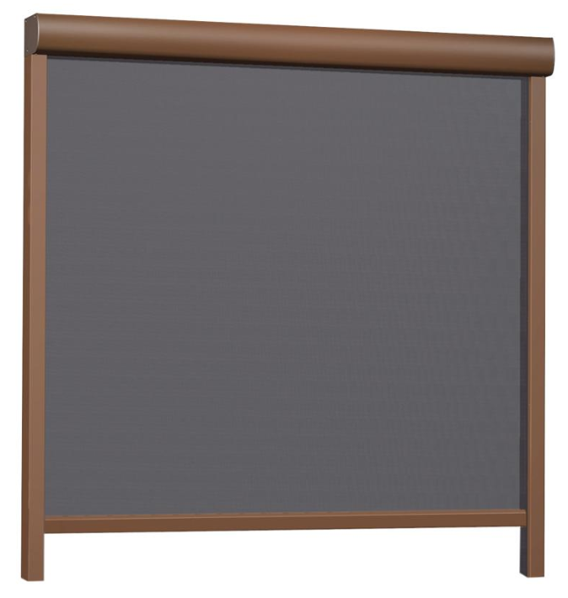 Remote and power supply not included |  |  |  |  |  |  |  | 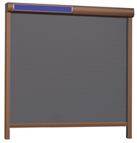 Remote not included

 | Voor montage op gevel / Pour montage en surface
Breedte / Largeur | Dagmaat / Dimension jour + 6cm |  |  |  | Dagmaat / Dimension jour + 7cm |  |  |  |  | Dagmaat / Dimension jour + 7cm |  |  |  | Dagmaat / Dimension jour + 7cm |  |  |  | Dagmaat / Dimension jour + 7cm |  |  |  | Dagmaat / Dimension jour + 7cm |  |  |  | Dagmaat / Dimension jour + 7cm |  |  |  | Dagmaat / Dimension jour + 7cm
Hoogte / Hauteur | Dagmaat / Dimension jour + 6,5cm |  |  |  | Dagmaat / Dimension jour + 8,5cm |  |  |  |  | Dagmaat / Dimension jour + 8,5cm |  |  |  | Dagmaat / Dimension jour + 10cm |  |  |  | Dagmaat / Dimension jour + 8,5cm |  |  |  | Dagmaat / Dimension jour + 10cm |  |  |  | Dagmaat / Dimension jour + 8,5cm |  |  |  | Dagmaat / Dimension jour + 10cm

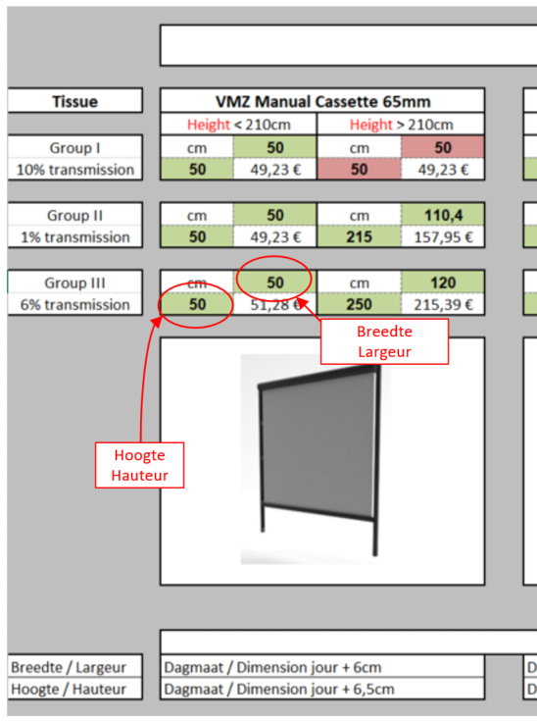
 |  |  |  |  |  |  | Gebruikswijze / Méthode d'ulilisation

 |  |  |  |  |  |  |  | = OK | Afmeting is mogelijk / Dimension est possible

 |  |  |  |  |  |  |  | = N OK | Afmeting in niet mogelijk / Dimension n'est pas possible

 |  |  |  |  |  |  |  |  | Dus enkel indien hoogte EN breedte groen zijn is het mogelijk om de screen te produceren !

 |  |  |  |  |  |  |  |  | Donc, seulement si la hauteur ET la largeur sont vertes, il est possible de produire le screen !

 | Opgelet! Om een definitieve offerte of een bestelling te kunnen verwerken, is het noodzakelijk om het invulformulier (meest recente) per zonnewering volledig ingevuld en ondertekend te bezorgen aan één van onze verdelers. Zonder dit document is het onmogelijk om te bestellen of een definitieve offerte te bekomen.
 | https://www.albintra.be/index.php/nl/producten/fakro-buitenzonweringen-voor-verticale-ramen
 | Bedankt voor uw begrip.
 | Attention! Afin de pouvoir traiter un devis définitif ou une commande, il est nécessaire d‘envoyer le questionnaire (le plus récent) complété et signée par pare-soleil à un de nos distributeurs. Sans ce document, il est impossible de passé commande où d’obtenir un devis définitif.
 | https://www.albintra.be/fr/produits/fakro-pare-soleils-pour-fen%C3%AAtres-verticales
 | Merci pour votre compréhension.

